Sheet1
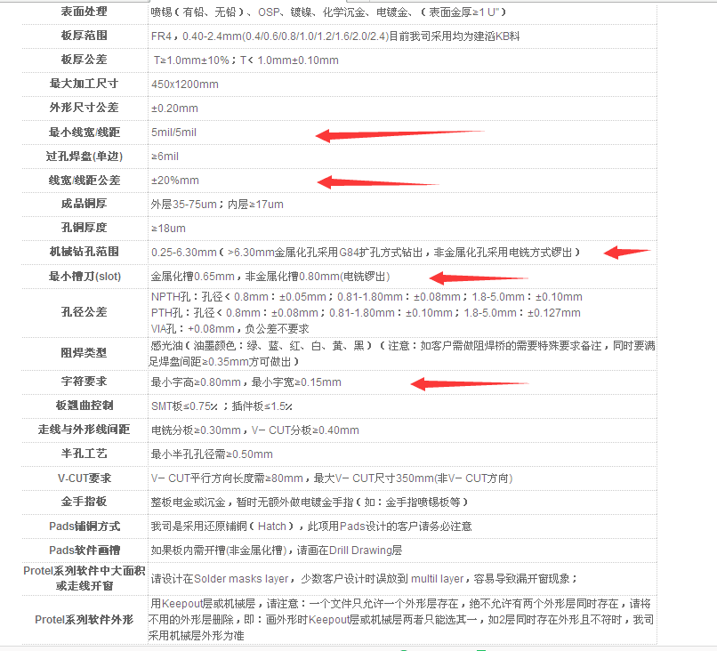
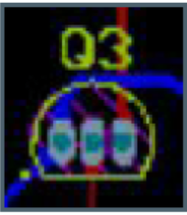
大面积铺铜后铜皮未命名GND
确保无空网络
漏接地线（连接器、芯片等）
数码管封装与实际不符，位选位位置不对
铜皮与线之间全部短路，原因是铺铜时未设置铜皮为GND
USB接口每个引脚电路接错
‘+5V和VCC当成同一个网络
三极管封装铜皮之间间隙太小
段选网络命名成数码管的管脚名如X1\X2\X3
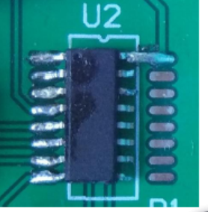
不同网络命名成同一个名字

PCB加工厂家的check点

